레시피
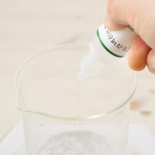
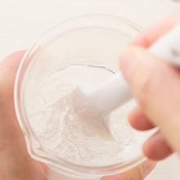
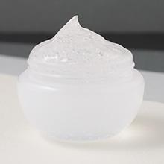
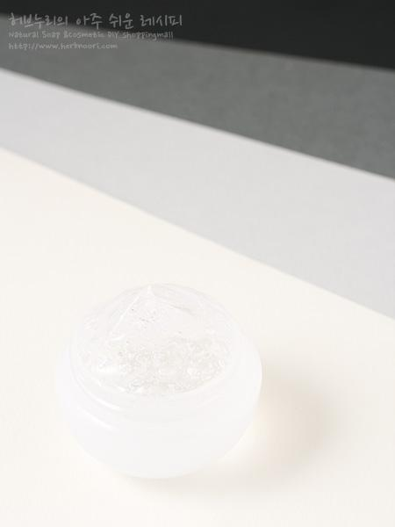
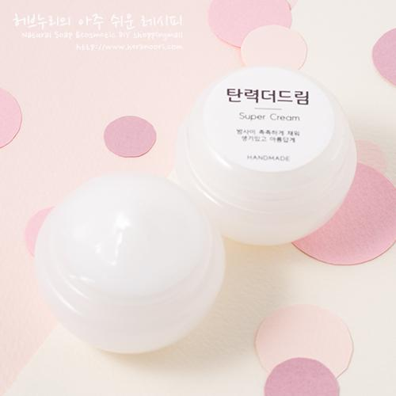
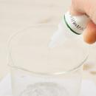
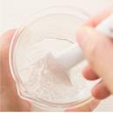
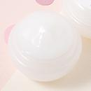
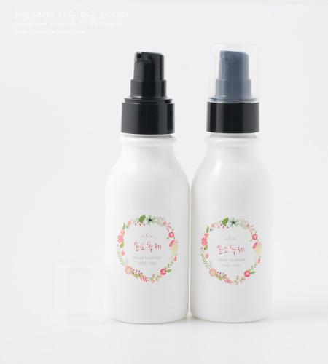
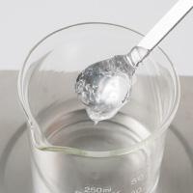
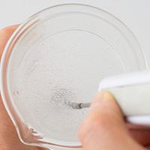
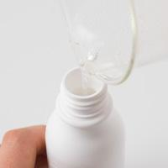
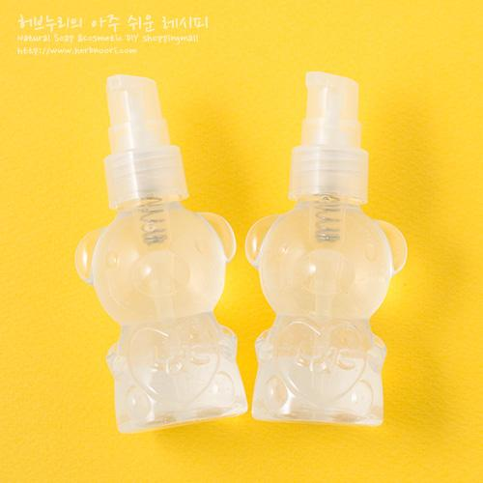
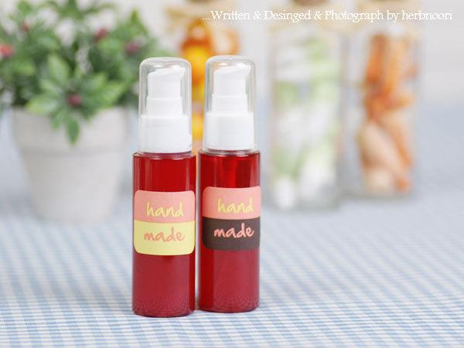
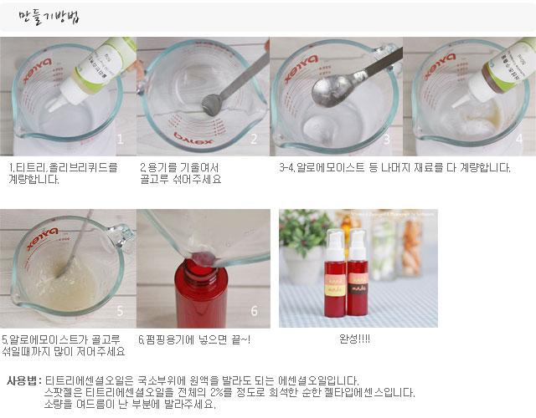
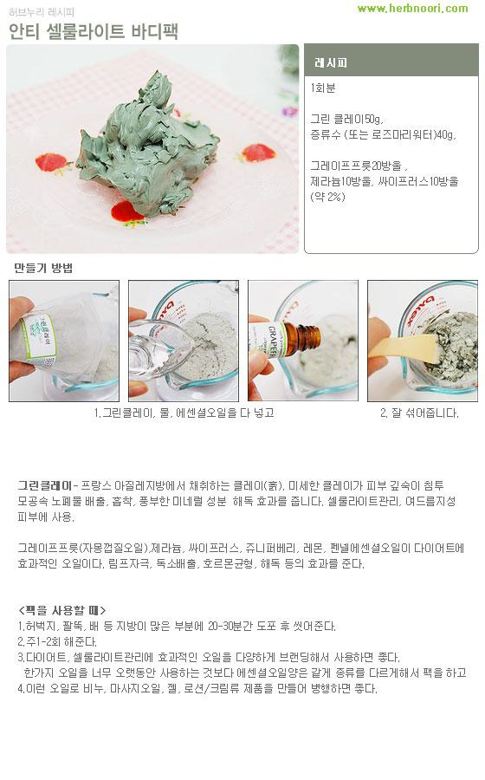
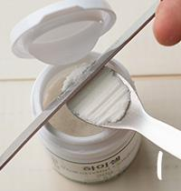
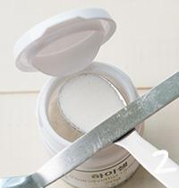
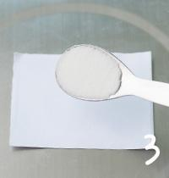
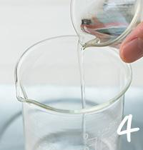
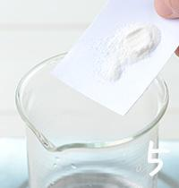
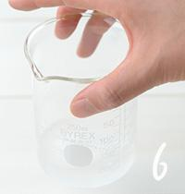
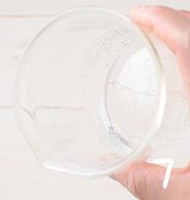
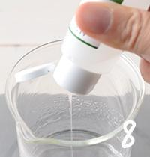
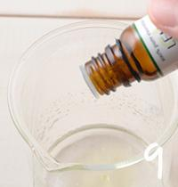
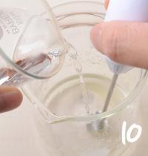
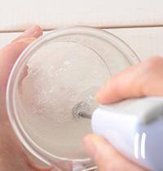
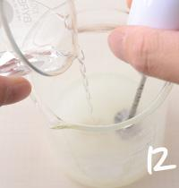
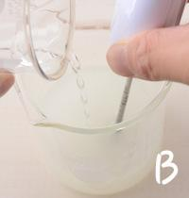
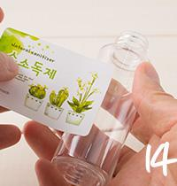
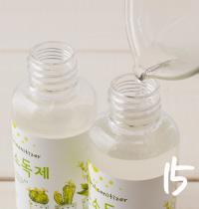
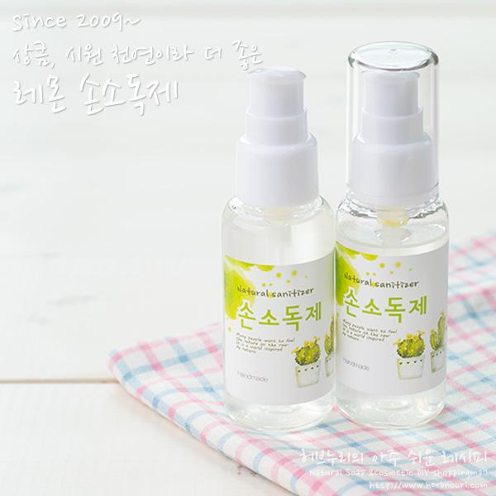
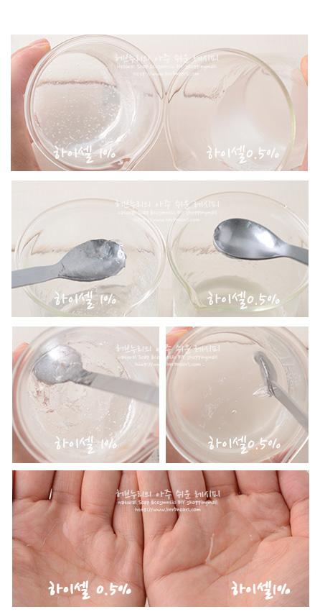
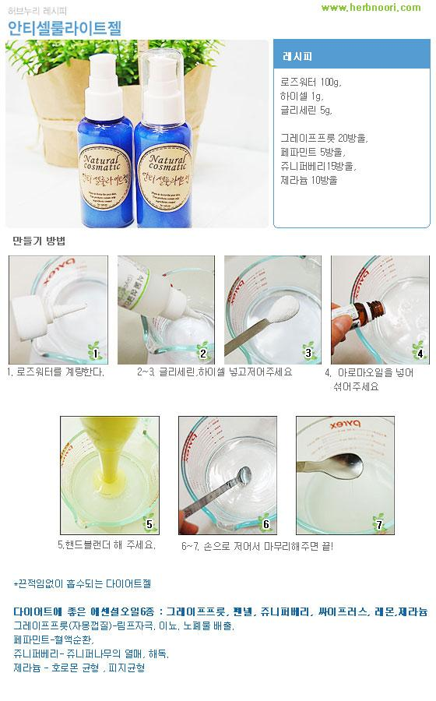
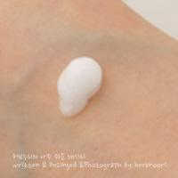
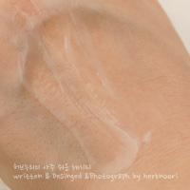
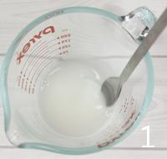
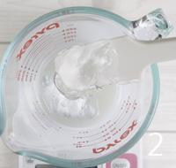
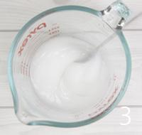
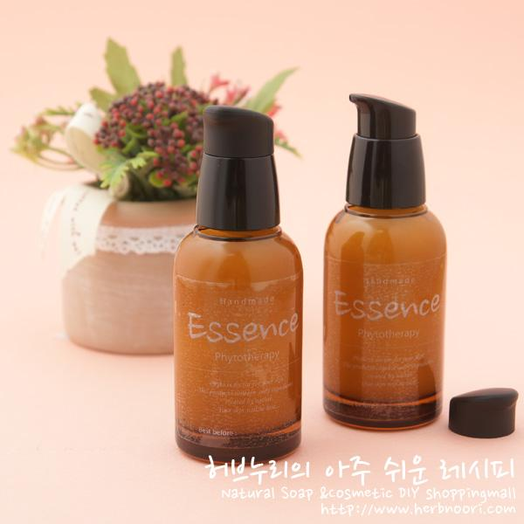
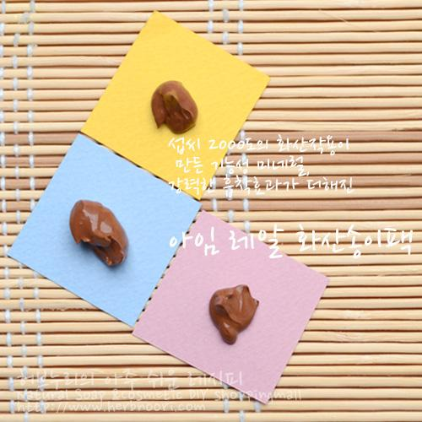
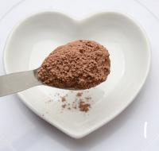
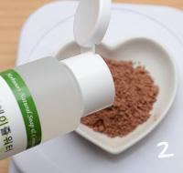
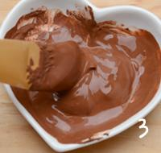
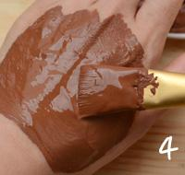
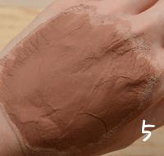
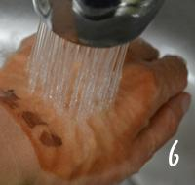
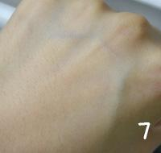
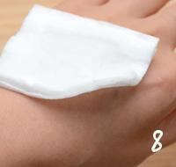
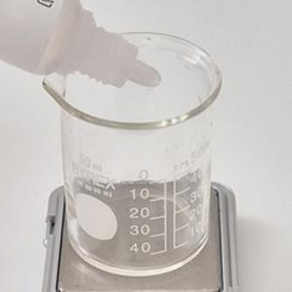



━ 젤 골격 치트시트 (이 파일 15종 기준) ━
전형 구성(%): 수상 22~28% · 유화 2~3% · 보습 4~4% · 활성 66~95% · 향 0~1% · 방부 1~1% · 점증/pH 25~30%
자주 쓰는 원료: 천연한방보존제×5 · 카보머 프리젤×3 · 아로마베이스95×2 · 식물성 글리세린×2 · 알로에베라겔×2 · 글리세린×2 · 화이트펩타이드×2 · 트라넥삼산×2
⚠ 이 제형 배합 주의·기본원칙 · 카보머는 물에 완전 수화 후 중화(pH 조절)해야 젤이 잡힘. · 전해질(소금기)·고농도 알콜·산성 활성은 점도를 무너뜨릴 수 있음. · 기포 생기면 잠시 두어 빼거나 저속 교반.
🎨 역할(phase) 읽는 법 — 아래 미니표 '역할' 색상의 뜻
수상 | 물·수용성 베이스. 제형의 대부분을 차지하는 뼈대이고, 수용성 활성·보습제가 여기 녹는다. 예) 정제수, 로즈워터, 알로에워터
유상 | 오일·버터 등 지용성. 피부에 유연·보습막·영양을 주고 발림성·리치함을 결정한다. 예) 호호바오일, 시어버터, 스쿠알란
유화 | 안 섞이는 물과 오일을 하나로 묶는 '다리'. 없으면 분리된다. 양으로 로션↔크림 점도도 좌우. 예) 올리브유화왁스, 몬타노브68
경화 | 왁스·고형. 제형을 굳혀 밤·스틱 형태를 만든다. 비율로 말랑↔단단이 갈린다. 예) 밀랍, 칸데릴라왁스
계면 | 피지·노폐물을 물에 씻겨나가게 하는 세정 성분. 거품·세정력을 담당. 예) 코코베타인, 데실글루코사이드
보습 | 공기·진피의 수분을 끌어와 붙잡는 습윤제. 촉촉함을 유지. 예) 글리세린, 프로판다이올, 솔비톨
활성 | 특정 효능(미백·진정·탄력 등)을 노리는 기능 성분. '이 제품의 컨셉'을 만든다. 예) 나이아신아마이드, 세라마이드, 추출물
향 | 향·아로마(에센셜오일 등). 소량(보통 ≤1%)으로 감성·아로마테라피. 예) 라벤더EO, 네롤리
색소 | 색을 내는 안료·펄. 색조·틴트 제형의 핵심. 예) 마이카, 산화철, 이산화티탄
방부 | 세균·곰팡이 번식을 억제. 물 있는 제형엔 사실상 필수. 예) 1,2-헥산디올, 천연한방보존제
점증/pH | 점도 조절(젤화)과 산도(pH) 조절. 사용감·안정성·방부 효력에 영향. 예) 잔탄검, 카보머, 구연산
기타 | 위 분류에 안 잡힌 것(완제 베이스·충전제 등). 예) 크림베이스, 옥수수전분
📖 배합 기본원리 — 왜 그렇게 하나
Q. 유화는 왜 같은 온도(65~75℃)에서? → 오일상 왁스가 녹아 액체이고 수상도 같은 온도여야 미세하게 섞인다. 온도차가 크면 닿는 순간 왁스가 굳어 알갱이·분리가 생긴다.
Q. 왜 식으며 저어주나 / 핸드블렌더? → 유화 입자를 더 잘고 고르게 쪼개면 분리가 줄고 발림·안정성이 좋아진다. 찬물에 받쳐 식히면 유화가 빨리·안정적으로 잡힌다.
Q. 물 있는 제형은 왜 방부 필수? → 물은 세균·곰팡이의 번식 배지다. 무방부는 수일 내 변질 → 냉장·소량 제조만. 방부력은 실제 챌린지(방부력) 테스트로 확인해야 한다.
Q. 왜 약산성(pH 5~6)? → 건강한 피부는 pH 4.5~5.5. 알칼리는 장벽을 들뜨게 하고, 적정 산성은 방부 효력과 일부 활성(산성 영역) 안정에 유리하다.
Q. 가루(점증·활성)는 왜 미리 분산? → 가루가 물에 닿자마자 겉만 수화돼 '덩어리(fish-eye)'가 진다. 글리세린 등에 미리 적셔 분산하거나 천천히 뿌리며 교반해야 곱게 풀린다.
Q. 무수(오일·밤)는 왜 방부 불필요하지만 물 유입 금지? → 물이 없으면 미생물이 못 큰다. 대신 사용 중 물이 들어가면 그 지점부터 상한다. 산패는 비타민E 등 항산화와 차광·밀폐로 늦춘다.

아로마 손소독제젤타입 ↗ 원본
재료 | 용량 | % | 역할 | 특징 | 대체재료
아로마베이스95 | 408g / (=500ml) | 64% | 활성 | 95%. 곡물 발효 알콜 | 에탄올
카보머 프리젤 | 200g | 31% | 점증/pH | 카보머 1%을 함유, 알로에모이스트보다 높은 점도. 섞어주는 것만으로 간편하게 젤타입을 만들 수 있도록 만든 원료.
식물성 글리세린 | 22.5g | 4% | 보습 | 보습제, 향이 오랫동안 머물 수 있도록 고착제 역할을 함 | 모이스틴가능. 히아루론산은 사용하지마세요.
레몬에센셜오일 | 5ml | 1% | 향 | 천연 레몬 껍질 오일 · 상큼한 향 | 라벤더, 티트리, 유칼립투스 등 원하는 에센셜오일
▶ phase 합계(%): 보습 4 · 활성 64 · 향 1 · 점증/pH 31
— 상세내용 —
무제 문서 셀프 백신 중 하나가 손소독입니다. 식물성 알코올을 이용한 손소독젤 만들기하면서 다시 한번 코로나 이겨내자는 다짐해보세요. 우리 모두를 응원합니다. 이 레시피는 메르스 때도 코로나 때도 많은 분들이 직접 만들기하셔서 애용하셨어요. 쉽게 만들 수 있는 레시피를 안내해드려요. 스프레이 타입 VS 젤타입 스프레이 타입이 초간단 만들기라면 겔타입은 간단한 만들기 과정이라할 수 있고 도구가 필요없어 초보자들도 쉽게 만들 수 있었지만 겔타입 도구가 필요하네요.^^; 스프레이타입와 비교해 겔타입도 장점은 점도가 있어 펴바르기 쉽고 손에 머물러 있는 시간이 조금 더 길다^^;고 할 수 있습니다. 다만, 점도를 낼 때 통주걱으로 열심히 섞고 벽에 대고 비벼주시거나(덩어리를 으깨 듯) 미니 블랜더를 이용할 경우는 쉽게 고른 점도를 낼 수 있습니당. 스프레이타입은 모든 재료를 넣고 뚜껑을 야무지게 닫은 후 흔들어주시면 완성되었습니다. 공기 정화 방향용으로 아무 곳이나 뿌릴 수 있어서 좋았습니다.
알콜류의 세균력은.... 세균 막의 지질 복합체를 파괴하고 단백질을 변성ㆍ응고시켜 살균작용을 나타낸답니다. 그런데 100% 에탄올은 단백질을 응고시키는 능력이 너무 탁월해 세균 표면의 단백질을 한꺼번에 응고시켜버리기 때문에 세균 표면에 단단한 막이 생성됩니다. 이 막은 에탄올이 세균 내부로 침투하는 것을 막습니다. 따라서 살균작용이 효과적으로 일어나게 하려면 순수 에탄올에 물을 섞어야 합니다. 세균 표면의 막을 한꺼번에 응고시키는 것을 막고 에탄올 분자가 세균의 체내로 뚫고 들어갈 수 있게 하는 것입니다. 에탄올은 70%정도가 가장 강한 살균력을 나타내며, 60% 이하, 80% 이상에서는 거의 살균력이 없습니다. 에탄올 80%이상에서 살균분무시 알콜성분이 빨리 공기 중에 증발하여 지속적인 살균이 어렵기도 하답니다. 시중 손소독제는 알콜 함량을 살펴보시면 62%가 많습니다. 60%부터 살균력을 가진다고 보시면 됩니다. 기기소독과 손소독은 조금 다르게 생각해주세요. 현재 소개해드리는 손소독제는 약63% 함량에 조절되어 있습니다. 함량을 원하시는대로 조절할 수 있도록 다양한 레시피 안내도 추가로 해드릴께요. 초정밀 과정 |
— 만들기 —
1. 카보머프리젤을 계량해주세요. | 2. 식물성글리세린과 | 3. 에센셜오일을 비롯한 아로마베이스95까지 모든 재료를 계량해주세요. | 4. 미니블렌더로 골고루 섞어주세요. 고른 점도가 나오면 5. 원하는 용기에 옮겨 담아주세요. 6. 스티커까지 붙이면 완성~.
💡 설계 의도 (역설계 — 왜 이 양·비율인가)
· 기능: 활성 합 64%(아로마베이스95 64%) → 이 제품이 노리는 효능 컨셉. · 마무리: 보습 4% · 점증·pH 31% · 향 1% 로 안정·사용감 보완. · 포인트: 활성 합이 높음 → 기능성(앰플·세럼급)에 집중한 처방.

허니 촉촉 바디젤 ↗ 원본
재료 | 용량 | % | 역할 | 특징 | 대체재료
알로에베라겔 | 68g | 68% | 활성 | 수분, 자체 점증. | 조금더 묽은 타입을 원하시면 80g 중 일부를 로즈워터,네롤리워터 등 대체가능
워터 코포아수 | 10g | 10% | 수상 | 천연 레시틴으로 코포아수 버터를 리포좀화. | 워터 아르간
세라마이드 (수용성) | 10g | 10% | 활성 | 세라마이드 리포좀화 | 스쿠알란 · 보르피린
꿀 추출물 | 10g | 10% | 활성 | 보습 | 원하는 · 추출물
천연한방보존제 | 1g | 1% | 방부 | 균번식 억제제 | 1,2-헥산디올2g · (알로에베라겔의 양을 67g으로 줄여주세요.)
스윗 오렌지에센셜오일 | 10방울 | 1% | 향 | 오렌지 껍질 오일 | 원하는 에센셜오일
네롤리에센셜오일 | 3방울 | <1% | 향 | 오렌지꽃오일 · 민감, 모든 피부 | 원하는 에센셜오일
▶ phase 합계(%): 수상 10 · 활성 88 · 향 1 · 방부 1
— 상세내용 —
클레오파트라, 네로의 아내 포파이아 등 전설적인 미인들이 꿀과 우유로 목욕을 했다는 것은 이미 알려진 사실인데요 그만큼 꿀은 거친 피부를 매끄럽고 탄력있게 가꿔주는데 탁월한 천연원료입니다. 알로에모이스트와 세라마이드와 꿀추출물을 넣어서 촉촉하고 간편하게 사용할 수 있는 바디젤 레시피를 소개해드립니다. 초정밀 과정 |  |  |  |  |  |  |  |  | 
— 만들기 —
1. 모든 재료를 계량한 후 2. 골고루 섞어주세요. 3. 용기에 넣으면 완성.
💡 설계 의도 (역설계 — 왜 이 양·비율인가)
· 베이스: 수상 10%(워터 코포아수 10%)가 제형의 뼈대·수분 공급. · 기능: 활성 합 88%(알로에베라겔 68%, 세라마이드 (수용성) 10%, 꿀 추출물 10%) → 이 제품이 노리는 효능 컨셉. · 마무리: 방부 1% · 향 1% 로 안정·사용감 보완. · 포인트: 활성 합이 높음 → 기능성(앰플·세럼급)에 집중한 처방.




트러블 SSG~필링젤 ↗ 원본
재료 | 용량 | % | 역할 | 특징 | 대체재료
내추럴 / 셀룰로오즈 | 10g | 10% | 점증/pH | 프랑스산 목화 섬유질로 · 만든 천연 필링제.
티트리워터 | 37g | 38% | 수상 | 티트리 수증기 · 증류법으로 추출 | 로즈마리 · 편백워터
알로에베라겔 | 40g | 41% | 활성 | 거제산 생알로에잎을 껍질제거한 후 갈아만듬. · 남은 재료 활용 팁 : 젤타입스킨으로 사용가능 · 헤어에센스로 사용가능. | 카보폴프리젤
알란토인분말 | 0.2g | <1% | 활성 | 진정, 계량스푼 작은 쪽 깎아서 4개면 0.2g | 세라마이드 · 알란토인분말 사용시 0.2g
마치현추출물 | 5g | 5% | 활성 | 쇠비름, 진정 · 트러블 관리 | 어성초 · 병풀 추출물 등
글리세린 | 3.8g | 4% | 보습 | 보습 | 모이스틴가능. 히아루론산은 사용하지마세요.
천연한방보존제 | 1g | 1% | 방부 | 균번식 억제 | 1,2-헥산디올2g · (티트리워터의 양을 36g으로 줄여주세요.)
레몬EO | 5방울 | <1% | 향 | 레몬껍질오일,상큼, 아로마테라피 | 무향 또는 · 원하는 EO
▶ phase 합계(%): 수상 38 · 보습 4 · 활성 46 · 향 0 · 방부 1 · 점증/pH 10
— 상세내용 —
누구에게나 '때'는 있습니다. 이 '때'관리만 잘 해줘도 맑은 피부를 가꿀 수 있어요. 내추럴 셀룰로오즈는 프랑스산 목화 섬유질로 만든 천연 필링제입니다. 때처럼 보이는 이아이가 내추럴 셀룰로오즈. 부드럽게 마사지하듯 문질러주시면 각질제거에 도움을 줍니당. 트러블 피부관리에 좋은 알로에, 티트리워터와 마치현추출물, 레몬에센셜오일가 만났습니다. 트러블 쓰윽~필링젤은 트러블관리는 물론 부드럽게 묵은 각질을 제거해주면서 투명하고 맑은 피부톤을 만들어 줍니다. 초정밀 과정 |  |  |  |  |  | 
— 만들기 —
1. 알란토인분말 0.2g은 계량스푼 작은 쪽에 깍아서 4개로 해주세요. 2. 비커에 넣고 내추럴 셀룰로오즈을 비롯 모든 재료를 3. 넣어주세요. 4. 골고루 많이 많이 섞어주세요. 5. 튜브나 원터치 용기에 넣으면 완성~! 6. 물기있는 피부에 펴발라 문질러주세요.
💡 설계 의도 (역설계 — 왜 이 양·비율인가)
· 베이스: 수상 38%(티트리워터 38%)가 제형의 뼈대·수분 공급. · 기능: 활성 합 46%(알로에베라겔 41%, 마치현추출물 5%, 알란토인분말 0%) → 이 제품이 노리는 효능 컨셉. · 마무리: 보습 4% · 방부 1% · 점증·pH 10% 로 안정·사용감 보완. · 포인트: 활성 합이 높음 → 기능성(앰플·세럼급)에 집중한 처방.

이데베논 수면팩 ↗ 원본
재료 | 용량 | % | 역할 | 특징 | 대체재료
로즈 플라워젤 | 89g | 87% | 활성 | 불가리아 다마스크 장미수를 젤타입으로. · 에코보습제, 알란토인 함유 | 허브누리 · 알로에베라겔 · 네롤리플라워겔
이데베논 | 5g | 5% | 활성 | 코엔자임의 10배 · 항산화효과 · 레시피 처방시 500ppm 함유크림 완성.
화이트펩타이드 | 5g | 5% | 활성 | 비타민 펩타이드, 화이트닝 | 4GF · 씨네이크펩타이드
천연한방보존제 | 1g | 1% | 방부 | 균번식 억제 | 1,2-헥산디올2g · (로즈플라워 겔의 양을 88g으로 줄여주세요.)
다중히아루론산 | 0~5g | 2% | 활성 | 고분자, 중분자, 저분자로 이루어짐. · 피부 각층별 수분공급 | 판테놀
▶ phase 합계(%): 활성 99 · 방부 1
— 상세내용 —
황금톡스라 불리는 ,이데베논. 코엔자임Q10의 10배 항산화효과를 가지고 있습니다. 불가리아 다마스크 로즈워터겔과 만나 푸딩타입의 수분크림이 되었습니다. 수면팩으로 사용하시면 탁월한 진정, 보습, 수분공급효과로 하루 종일 지친 피부에 생기를 줍니다. 또 급이 다른 이데베논의 항산화효과로 시간을 되돌리세요.
— 만들기 —
만들기 과정 1.로즈플라워겔을 계량하고 2. 이데베논과 나머지 재료를 계량하세요. 3.고른 점도가 나오면 용기에 담아주세요.
💡 설계 의도 (역설계 — 왜 이 양·비율인가)
· 기능: 활성 합 99%(로즈 플라워젤 87%, 이데베논 5%, 화이트펩타이드 5%) → 이 제품이 노리는 효능 컨셉. · 마무리: 방부 1% 로 안정·사용감 보완. · 포인트: 활성 합이 높음 → 기능성(앰플·세럼급)에 집중한 처방.

TX 멜라 토닝 수면팩 ↗ 원본
재료 | 용량 | % | 역할 | 특징 | 대체재료
로즈 플라워겔 | 89g | 89% | 활성 | 불가리아 다마스크 장미수를 듬뿍 담은젤 · 에코보습제, 알란토인 함유 | 알로에베라겔 · 네롤리플라워젤
트라넥삼산 / (펩타이드) | 5g | 5% | 활성 | 기미 개선효과가 뛰어난 트라넥사민산(을 · 펩타이드 말단에 합성으로 · 도입시킨 비타민 펩타이드) | 화이트 펩타이드
4GF | 5g | 5% | 활성 | EGF, FGF, IGF, TGF · 복합 펩타이드 | 아세틸헥사 · 씨네이크펩타이드, 화이트펩타이드 등
천연한방보존제 | 1g | 1% | 방부 | 균번식 억제, 식물복합 | 1.2헥산디올2g · (로즈플라워겔을 88g으로 줄여주세요.)
브라이트닝 / 에센셜오일 | 2방울 | <1% | 향 | 네롤리, 일랑일랑, 버가못FCF · 프랑킨센스 EO 블렌딩오일, 생략 가능 | 원하는 EO
▶ phase 합계(%): 활성 99 · 향 0 · 방부 1
— 상세내용 —
트레넥삼산(Tranexamic acid, TX)은 원래 지혈제로 사용되고 있습니다. 산후 , 외상, 월경, 코피 등 과다 출혈에 사용되는 항플라즈민제로 의약 성분입니다. 항염증, 항 알레르기, 지혈 효과 등이 있어 습진, 두드러기, 편도염, 지혈제 등으로 폭 넓게사용되며 안정성이 확인된 성분입니다. [지혈제가 기미약으로!!!] 1979년 일본에서 이 약을 두드러기 환자에게 투여했는데 기미 개선에 효과가 나타났습니다. 이후 많은 논문이 발표되고 기미치료제로도 효능이 검증되었습니다. 안정성 확보와 함께 먹는 기미약으로 처방되고 있습니다. (먹는 약으로 보령제약 트라*노정) 바르는 기미화장품으로도 효능을 나타냅니다. 미백에 효과적인 하이드로퀴논 성분은 자극감, 홍조 등 부작용이 있는데 트라넥삼산은 부작용은 거의 없고 효과는 비슷합니다. (트라넥삼산의 효과를 배가 시키기 위해 펩타이드와 결합시킨 트레넥삼산 펩타이드도 사용 가능합니다. 현대약품 계열사 특허 성분) 밤 10~새벽 2시는 세포 재생 활동이 가장 활발한 시간대입니다. 트라넥삼산(펩타이드)와 로즈 플라워겔을 배합해 초간단 수면팩을 만들어보세요. 당신이 잠든 사이 피부가 맑아지고 밝아지는데
도움을 줍니다.

— 만들기 —
만들기 과정 1. 모든 재료를 계량하고 2. 골고루 섞어주세요. 3.. 고른 점도가 나오면 용기에 담아주세요.
💡 설계 의도 (역설계 — 왜 이 양·비율인가)
· 기능: 활성 합 99%(로즈 플라워겔 89%, 트라넥삼산 / (펩타이드) 5%, 4GF 5%) → 이 제품이 노리는 효능 컨셉. · 마무리: 방부 1% 로 안정·사용감 보완. · 포인트: 활성 합이 높음 → 기능성(앰플·세럼급)에 집중한 처방.

콜라겐 드림 수면팩 ↗ 원본
재료 | 용량 | % | 역할 | 특징 | 대체재료
워터 호호바 | 3g | 3% | 수상 | 호호바오일에 천연레시틴을 · 이용하여 리포좀화 · 수상에 쉽게 분산 | 슈퍼 곡물 · 단백질추출물
콜라겐 펩타이드 | 5g | 5% | 활성 | 인체 흡수가 용이한 · 저분자화 순수 단백질 사용 · 18종의 아미노산으로 구성 | 아카시아 · 마린콜라겐
화이트펩타이드 | 5g | 5% | 활성 | 비타민 펩타이드, 화이트닝 | 트라넥 · 삼산펩타이드
로즈플라워겔 | 85g | 85% | 활성 | 불가리아 다마스크 · 장미수 함유 · 점증, 수분공급, 진정 | 네롤리플라워겔 · 알로에베라겔
1,2 헥산디올 | 2g | 2% | 보습 | 보습제, 자유수 억제, 균번식억제 | 천연한방보존제1g · (네롤리워터의 양을 59g으로 늘려주세요.)
▶ phase 합계(%): 수상 3 · 보습 2 · 활성 95
— 상세내용 —
25세 이후 콜라겐 합성이 줄어들므로 피부가 탄력을 잃고 주름이 생기기 시작하며 활기를 잃게 됩니다. 인체의 단백질 중 30% 콜라겐이며 피부의 70%가 콜라겐입니다. 콜라겐 펩타이드(Tripeptide-29)는 콜라겐 합성량을 보충하기 위해 기존의 고분자와 다르게 저분자화하였습니다. 저분자량으로 효율적으로 각질, 표피, 모낭으로 고농도로 침투합니다. 보습은 물론 탄력관리에 좋고 생기있는 피부를 가꿔줍니다.
— 만들기 —
만들기 과정 1. 모든 재료를 계량합니다. 2. 겔덩어리들이 잘 섞이도록 으깨듯 섞습니다. 3. 점도가 고르게 되면 용기에 옮겨 담으면 완성.
💡 설계 의도 (역설계 — 왜 이 양·비율인가)
· 기능: 활성 합 95%(로즈플라워겔 85%, 콜라겐 펩타이드 5%, 화이트펩타이드 5%) → 이 제품이 노리는 효능 컨셉. · 마무리: 보습 2% 로 안정·사용감 보완. · 포인트: 활성 합이 높음 → 기능성(앰플·세럼급)에 집중한 처방.

셀프백신 손소독제(젤) ↗ 원본
재료 | 용량 | % | 역할 | 특징 | 대체재료
아로마베이스 95 | 66g | 66% | 활성 | 95% 곡물 발효 알코올 | 에탄올
카보머 프리젤 | 30g | 30% | 점증/pH | 손쉬운 이용을 위해 · 미리 카보머를 젤타입으로 만들어놓은 것.
(다중) 히아루론산 | 3g | 3% | 활성 | 보습, 글리세린보다 덜 끈적함 | 글리세린


니아울리에센셜오일 | 20방울 | 1% | 향 | 광엽 티트리라 불림. 향과 성분이 · 유칼립투스와 티트리의 부드러운 버전 | 유칼립튜스, 티트리 등
▶ phase 합계(%): 활성 69 · 향 1 · 점증/pH 30
— 상세내용 —
무제 문서 코로나19 예방을 위해 전문가들이 당부하는 것이 '손씻기'입니다. 미국 질병예방통제센터(CDC)에서도 '셀프 백신'이라고 부를 만큼 가장 효과적인 감염병 예방법으로 이야기되고 있습니다. 물로 씻을 수 없을 때는 알코올 70% 정도 함유된 손소독제를 이용하세요. 손소독제는 물 없어도 언제 어디서나 사용할 수 있는 '셀프백신' 제입니다. 끈적임 없는 보습을 위해 (다중)히아루론산을 사용하고 식물성 알코올을 이용합니다. 카보머프리젤을 이용해 젤타입을 만들어보세요.
— 만들기 —
만들기 과정 1. 아로마베이스 95, 카보머 프리젤, 히아루론산, 에센셜오일을 계량합니다. 2. 미니블랜더로 섞어서 젤타입의 고른 점도만 나오면 완성. 3. 펌프나 에센스용기에 넣어서 사용하세요. 물 없이도 간편하게, 언제나 어디서나 사용하세요.
💡 설계 의도 (역설계 — 왜 이 양·비율인가)
· 기능: 활성 합 69%(아로마베이스 95 66%, (다중) 히아루론산 3%) → 이 제품이 노리는 효능 컨셉. · 마무리: 점증·pH 30% · 향 1% 로 안정·사용감 보완. · 포인트: 활성 합이 높음 → 기능성(앰플·세럼급)에 집중한 처방.


상큼 손소독제(젤) ↗ 원본
재료 | 용량 | % | 역할 | 특징 | 대체재료
아로마베이스 95 | 66g | 66% | 활성 | 95% 곡물 발효 알코올 | 에탄올
카보머 프리젤 | 25g | 25% | 점증/pH | 손쉬운 이용을 위해 · 미리 카보머를 젤타입으로 만들어놓은 것.
알란토인(액상) | 5g | 5% | 활성 | 진정 | 프로폴리스추출물 등
(다중) 히아루론산 | 3g | 3% | 활성 | 보습, 글리세린보다 덜 끈적함 | 글리세린
레몬쥬스EO | 20~25방울 | 1% | 향 | 레몬, 레몬글라스, 로즈우드에센셜오일 · 블랜딩오일 | 레몬, 만다린, 그레이프푸룻, 라임, 오렌지에센셜오일
▶ phase 합계(%): 활성 74 · 향 1 · 점증/pH 25
— 상세내용 —
무제 문서 그 어느 때보다 손 청결이 중요한 때입니다. 우리의 신체 중 가장 오염에 취약한 손, 손만 청결하게 관리해도 신체로 침투하는 바이러스와 병원균을 90% 이상 막을 수 있습니다. 코로나19 바이러스, 신종플루 등 질병예방은 손의 청결로부터 시작됩니다. 상큼 손소독제는 젤타입입니다. 레몬, 레몬글라스, 로즈우드에센셜오일 블랜딩오일을 아로마오일로 넣었습니다. 사용할 때마다 기분전환이 될 '상큼 손소독제 만들기'를 안내해드립니다.

— 만들기 —
만들기 과정 1. 아로마베이스 95, 카보머 프리젤, 히아루론산, 에센셜오일을 계량합니다. 2. 미니블랜더로 섞어서 젤타입의 고른 점도만 나오면 완성. 3. 펌프나 에센스용기에 넣어서 사용하세요. 물 없이도 간편하게, 언제나 어디서나 사용하세요.
💡 설계 의도 (역설계 — 왜 이 양·비율인가)
· 기능: 활성 합 74%(아로마베이스 95 66%, 알란토인(액상) 5%, (다중) 히아루론산 3%) → 이 제품이 노리는 효능 컨셉. · 마무리: 점증·pH 25% · 향 1% 로 안정·사용감 보완. · 포인트: 활성 합이 높음 → 기능성(앰플·세럼급)에 집중한 처방.

트러블 잠잠 스팟젤 ↗ 원본
재료 | 용량 | % | 역할 | 특징 | 대체재료
티트리에센셜오일 | 20방울 | 2% | 향 | 항균 | 유칼립투스EO 등
올리브리퀴드 | 1g | 2% | 유화 | 가용화제. · 물과요일이 분리되지않도록 하는 역할 | 솔루벌라이저
라벤더워터 | 14g | 28% | 수상 | 진정,재생 | 로즈워터
허브누리 / 알로에베라겔 | 25g | 50% | 활성 | 겔타입, 수분공급 | 로즈플라워겔 · 네롤리플라워겔
어성초추출물 | 8g | 16% | 활성 | 항균,진정 | 카렌듈라추출물
한방보존제 | 1g | 2% | 방부 | 복합한방추출물, 균번식억제 | 수용성보존제
▶ phase 합계(%): 수상 28 · 유화 2 · 활성 66 · 향 2 · 방부 2
— 상세내용 —
[ 사용법 ] 티트리에센셜오일은 국소부위에 원액을 발라도 되는 에센셜오일입니다. 스팟젤은 티트리에센셜오일을 전체의 2%를 정도로 희석한 순한 젤타입에센스입니다. 소량을 여드름이 난 부분에 발라주세요.
— 만들기 —
만들기 방법 1. 티트리, 올리브리퀴드를 계량합니다. 2. 용기를 기울여서 골고루 섞어주세요 3~4. 알로에모이스트 등 나머지 재료를 다 계량합니다. 5. 알로에모이스트가 골고루 섞일때까지 많이 저어주세요 6. 펌핑용기에 넣으면 끝~! 완성!!!!
💡 설계 의도 (역설계 — 왜 이 양·비율인가)
· 베이스: 수상 28%(라벤더워터 28%)가 제형의 뼈대·수분 공급. · 기능: 활성 합 66%(허브누리 / 알로에베라겔 50%, 어성초추출물 16%) → 이 제품이 노리는 효능 컨셉. · 마무리: 방부 2% · 향 2% 로 안정·사용감 보완. · 포인트: 활성 합이 높음 → 기능성(앰플·세럼급)에 집중한 처방.



안티 셀룰라이트 바디팩 ↗ 원본
재료 | 용량 | % | 역할 | 특징 | 대체재료
그린 클레이 | 54.35% |  | 색소 | 녹색 점토, 피지·노폐물 흡착 | 핑크클레이, 카올린
정제수 | 43.48% |  | 수상 | 순수한 물 · 완성품의 색을 고르게. | 카보머 프리젤 · 28g 적용 가능. · 적용시 가열과정 없음
그레이프프룻EO | 1.09% |  | 향 | 자몽 에센셜오일, 상쾌·수렴 | 오렌지, 레몬에센셜오일
로즈제라늄EO | 0.54% |  | 향 | 균형의 오일, 피지조절, 장미향이 나는 제라늄 꽃.잎을 수증기증류법으로 추출. *일랑일랑오일에서 변경(15.5.9) | 로즈3%, 로즈엡솔루트, 로즈우드 등 원하는 에센셜오일
싸이프러스 | 0.54% |  | 향 | 상록 침엽수로 · 스팀 증류법 추출, 숲향 | 편백
— 상세내용 —
그린클레이 - 프랑스 아질레지방에서 채취하는 클레이(흙). 미세한 클레이가 피부 깊숙이 침투 모공속 노폐물 배출, 흡착, 풍부한 미네랄 성분 해독 효과를 줍니다. 셀룰라이트관리, 여드름지성 피부에 사용. 그레이프프룻(자몽껍질오일), 제라늄, 싸이프러스, 쥬니퍼베리, 레몬, 펜넬에센셜오일이 다이어트에 효과적인 오일이다. 림프자극, 독소배출, 호르몬균형, 해독 등의 효과를 준다. <팩을 사용할 때> 1. 허벅지, 팔뚝, 배 등 지방이 많은 부분에 20~30분간 도포 후 씻어준다. 2. 주1~2회 해준다. 3. 다이어트, 셀룰라이트관리에 효과적인 오일을 다양하게 브랜딩해서 사용하면 좋다. 한가지 오일을 너무 오랫동안 사용하는 것보다 에센셜오일양은 같게 종류를 다르게 해서 팩을 하고 4. 이런 오일로 비누, 마사지오일, 젤, 로션/크림류 제품을 만들어 병행하면 좋다.




— 만들기 —
만들기 방법 1. 그린클레이, 물, 에센셜오일을 다 넣고 2. 잘 섞어줍니다.

레몬 손소독제(젤) [1] ↗ 원본
재료 | 용량 | % | 역할 | 특징 | 대체재료
정제수 | 28g | 28% | 수상 | 5중 필터링 정제된 물. | 카보머 프리젤 · 28g 적용 가능. · 적용시 가열과정 없음
식물성 글리세린 | 5g | 5% | 보습 | 보습제, 향이 오랫동안 머물 수 · 있도록 고착제 역할을 함. | 모이스틴가능. 히아루론산은 사용하지마세요.
아로마베이스95 | 66g | 66% | 향 | 에센셜오일 분산, 방향용으로 사용시 · 공기정화, 소독효과 | 에탄올
레몬 에센셜오일 | 15~20방울 | 1% | 향 | 레몬껍질에서 추출한 100%천연오일. · 상큼한 향. | 라벤더, 티트리, 편백 등 원하는 에센셜오일
▶ phase 합계(%): 수상 28 · 보습 5 · 향 67
— 상세내용 —
2009년 젤타입 손소독제 만들기를 위해 하이셀을 이용해 만든 젤타입 손소독제입니다. 70~65%정도의 알콜 함량에 글리세린이 함유되어 있어 건조하지 않습니다. 하이셀 100g 당 1g 안내해 드렸습니다. 하이셀 양에 따라 점도 차이가 많이 납니다. 정밀 저울이 없는 분들은 정확하게 계량이 되지않아 안내해드린 것보다 점도가 높게 나와 용기에 담고 사용하는데 어려움을 호소하셨어요. ^^; 1g단위 저울은 1.0~1.9g까지를 1g으로 표시하고 2.0g이 돼야 2g으로 표시합니다. (하이셀 같은 재료를 사용하시는데 한마디로 오차범위가 크다는 이야기^^) 메르스 때문에 많은 분들이 소독제 레시피에 관심을 가지시는데요... 이번에 업그레이드하면서 정밀 저울이 없이도 계량할 수 있는 방법을 안내해드리고 사용감 개선을 위해 하이셀의 양도 조절합니다. 초정밀 만들기 과정을 따라 만들기하시면 별무리없이 만들기할 수 있습니다. 참고로 하이셀 함량에 따른 점도를 안내해드립니다. |  |  |  |  |  | 
— 만들기 —
초정밀 만들기과정 [하이셀 계량하기] (정밀 저울이 없다면 이 방법을 이용하세요.) 1.계량스푼 큰쪽으로 일단 퍼서 깎고 2. 꼭꼭 눌러주세요. 3.이것이 바로 하이셀 0.5g! 4. 미리 60℃ 이상 데운 정제수를 28g계량합니다. 5. 계량해 둔 하이셀을 넣어주세요. 6. 용기 체로 손으로 흔들어주시면 점도가 올라옵니다. (가만히 두면 바닥에서 굳습니다. 또 레시피의 몇배를 진행하실 때는 핸드블랜더로 섞어주세요) 7. 하이셀이 따뜻한 물에 불어서 이렇게 점도가 생깁니다. 충분히 점도가 생기도록 두세요. 8. 식물성 글리세린과 9. 레몬에센셜오일을 계량하세요. 11. 미리 계량한 아로마베이스95를 1/3을 부어주세요. 미니 블랜더로 섞어주세요. 12. 같은 방법으로 또 1/3을 부어주고 블랜더로 섞어주세요. 13.나머지 붓고 섞어주세요. 14.스티커 붙이고 15.용기에 부으면 완성!!!
💡 설계 의도 (역설계 — 왜 이 양·비율인가)
· 베이스: 수상 28%(정제수 28%)가 제형의 뼈대·수분 공급. · 마무리: 보습 5% · 향 67% 로 안정·사용감 보완.

안티 셀룰라이트 젤 ↗ 원본
재료 | 용량 | % | 역할 | 특징 | 대체재료
로즈워터 | 92.17% |  | 수상 | 장미꽃잎을 수증기추출, 장미꽃의 수용성성분이 다량함유, 진정, 수분공급, 아로마테라피 | 라벤더, 티트리, 네롤리, 일랑일랑워터 등
하이셀 | 0.92% |  | 점증/pH | 점증제총량의 1%이하
글리세린 | 4.61% |  | 보습 | 보습, 피부타입에따라 줄이거나 늘려서 첨가 · ※3g이상 들어가면 스프레이보다는 펌핑용기에 담아사용하세요. | 모이스틴가능. 히아루론산은 사용하지마세요.
그레이프프룻EO | 0.92% |  | 향 | 자몽 에센셜오일, 상쾌·수렴 | 오렌지, 레몬에센셜오일
페퍼민트오일 | 0.23% |  | 유상 | 허브의 고농축오일 · 시원, 커피와 시너지효과 | 티트리(항균) · 스피아민트 등
주니퍼베리EO | 0.69% |  | 향 | 주니퍼베리 에센셜오일, 수렴·정화 | 원하는 에센셜오일
로즈제라늄EO | 0.46% |  | 향 | 균형의 오일, 피지조절, 장미향이 나는 제라늄 꽃.잎을 수증기증류법으로 추출. *일랑일랑오일에서 변경(15.5.9) | 로즈3%, 로즈엡솔루트, 로즈우드 등 원하는 에센셜오일
— 상세내용 —
*끈적임없이 흡수되는 다이어트젤 다이어트에 좋은 에센셜오일 6종: 그레이프프룻, 팬넬, 쥬니퍼베리, 싸이프러스, 레몬, 제라늄 그레이프프룻(자몽껍질) - 림프자극, 이뇨, 노페물 배출. 페파민트 - 혈액순환. 쥬니퍼베리 - 쥬니퍼나무의 열매, 해독. 제라늄 - 호로몬 균형, 피지균형
— 만들기 —
만들기 방법 1. 로즈워터를 계량한다. 2~3. 글리세린, 하이셀 넣고 저어주세요 4. 아로마오일을 넣어 섞어주세요 5. 핸드블랜더 해 주세요. 6~7. 손으로 저어서 마무리해주면 끝!

뱀독 볼륨 에센스(젤) [1] ↗ 원본
재료 | 용량 | % | 역할 | 특징 | 대체재료
(제주산) / 비정제동백오일 | 4g | 4% | 유상 | 올레인산 풍부 고보습 · 청정 섬 국내 제주산 야생동백씨 압착. | 아르간, 로즈힙, 마카다미아넛오일 등
올리브리퀴드 | 3g | 3% | 유화 | 가용화제, 물에 오일이 분산되도록 도와줌 | 솔루벌라이저(Polysorbate 80)동량
오가닉7솔루션 | 5g | 5% | 활성 | 비타민류가 다량 함유되어있는 · 유기농 야채(당근, 토마토,브로컬리,현미, 양배추,샐러리, 현미)를 저온 추출. | 콜라겐, 석류,토마토
씨네이크(뱀독) / 펩타이드 | 4g | 4% | 활성 | 독사에게 물리면 피부,근육이 마비되는 점을 착안해 만든 단백질. 독사의 독을 모방하여 만든 펩타이드. 2~4% 사용. · 임상시 아세틸헥사펩타이드보다 효과적. · 2006년 스위스 테크놀로지 어워드 바이오부분 수상, 유럽특허를 획득. · '바르는 보톡스' 등으로 인기
나이아신아마이드 | 3g | 3% | 활성 | 녹황색채소에 들어있는 비타민B3. · 식약처 인증 미백원료 | 알부틴
천연한방보존제 | 1g | 1% | 방부 | 미생물 번식 억제제. | 1,2-헥산디올0.6g · (갈락토미세스 발효여과물의 양을 12.4g로 줄여주세요.)
히아루론산 | 0~6g | 3% | 활성 | 보습제. 원하시면 넣어주세요. | 리피듀어 · 식물성글리세린
로즈우드에센셜오일 | 4~8방울 | <1% | 향 | 아로마테라피 · 장미향이 나는 제라늄, 모든 피부 | 로즈3%, 로즈엡솔루트, 로즈제라늄 등 원하는 에센셜오일
알로에모이스트 | 80g | 77% | 활성 | 자체점증, 가용화안정, 수분공급 , 진정 | 조금더 묽은 타입을 원하시면 80g 중 일부를 로즈워터,네롤리워터 등 대체가능
▶ phase 합계(%): 유상 4 · 유화 3 · 활성 92 · 향 0 · 방부 1
— 상세내용 —
뱀독 볼륨에센스(젤)은 바르는 보톡스인 씨네이크펩타이드 최대함량인 4%와 비타민성분이 많은 7가지 유기농식물추출물 등이 적절하게 배합되어있습니다. 자체점도를 가지고 있고 수분이 가득한 알로에모이스트 가 수상층 전량 사용되어 묽지만 산뜻한 젤타입 에센스가 됩니다. 촉촉함이 오래가도록 얇은 오일 막을 형성해줄 동백오일이 함유되어있고 필요에 따라 히아루론산을 추가하셔도 됩니다. 지성피부에도 사용할 수 있는 수분이 가~~~득한 에센스입니다. ..... 이집트의 여왕이었던 클레오파트라는 피부관리를 위해 뱀독을 희석해서 발랐고 악티움의 해전에서 패한 뒤 로마에 포로가 되어 끌려갔다가 '아스프'란 뱀의 독으로 자살했다. 클레오파트라의 이런 행동은 뱀의 독이 피부와 근육을 마비시켜 아름다움을 영원히 간직하게 해준다는 믿음에서 기인했다고 한다. ...... 뱀독은 진통 작용와 급성염증을 지연시키는 작용이 있어 신약의 중요한 소재로 떠오르고 있습니다. 예를들면 인도 코브라의 뱀독에서 분리한 포스포리파제A2라는 효소는 피부세포에 발생하는 암의 한 종류인 흑색종을 없애는 것이 확인되었고, |  |  |  |  |  |  |  |  | 
살모사의 뱀독에서 추출한 단백질은 유방암 세포의 성장을 70%나 억제하는 것으로 밝혀지기도 했습니다. 또 독사가 가지고 있는 독들 중 waglerin 1이란 독소를 모방해 만든 바르는 보톡스 '씨네이크펩타이드'는 주름개선화장품 원료로 사용되고 있습니다. 독사에게 물리면 피부, 근육의 수축과 이완을 방해한다는 원리를 착안해 만든 이 원료에는 실제 뱀의 독은 들어있지 않고^^ 화장품원료로 개발되어 안정성 테스트를 거친 화장품 원료입니다. 뱀독과 유사한 효과를 나타내는 씨네이크펩타이드는 거칠고 탄력이 떨어지며 주름진 피부를 관리하는 데 최적의 화장품 원료입니다. 하루에 두번, 28일동안 발랐을 때 주름관리에 효과가 우수한 것으로 나타났습니다. (아세틸헥사펩타이드 10%와 씨네이크 4% 비교실험에서.. http://www.herbnoori.com/shop/shopdetail.html?branduid=87326)
— 만들기 —
초정밀 만들기과정 1.동백오일과 올리브리퀴드를 먼저 섞어주세요. 2.알로에모이스트를 계량한 후 3. 골고루 섞어주세요. 원하시는 용기에 담으시면 완성~! 입구가 좁은 용기는 주사기를 이용해서 담아주세요.
💡 설계 의도 (역설계 — 왜 이 양·비율인가)
· 베이스: 유상 중심, 주 오일 (제주산) / 비정제동백오일(4%)로 보습막·발림 설계. · 기능: 활성 합 92%(알로에모이스트 77%, 오가닉7솔루션 5%, 씨네이크(뱀독) / 펩타이드 4%) → 이 제품이 노리는 효능 컨셉. · 마무리: 방부 1% 로 안정·사용감 보완. · 포인트: 유상 대비 유화제가 넉넉 → 분리 적고 안정 중시(묵직할 수). · 포인트: 활성 합이 높음 → 기능성(앰플·세럼급)에 집중한 처방.

아임레알 제주화산송이팩 [(트러블, 모공이 넓은 피부) / 1회분량] ↗ 원본
재료 | 용량 | % | 역할 | 특징 | 대체재료
제주 화산송이분말 | 10g | 77% | 색소 | 섭씨 2000도의 화산작용이 만든 기능성 미네럴, 제주 화산석 송이 · (먹는 '송이(버섯)' 아니죠^^) · 화산송이 7 : 카오링클레이3

위치헤이즐워터 / (편백워터) | 3g | 23% | 수상 | 제주화산송이 양의 반이하의 양, 정제수도 가능, 위치헤즐은 수렴, 트러블, 모공 넓은 피부적합 | 정수기 물, 수돗물^^, 녹차우린 물. 어성초우린 물
▶ phase 합계(%): 수상 23 · 색소 77
— 상세내용 —
제주화산송이, 먹는 송이가 아니죠^^ 수백만년에서 수천만년에 걸쳐 110여 회의 화산 활동시 점토가 고열에 의하여 조성된 돌숯으로서 제주도 방언으로 가벼운 돌이란 뜻으로 송이(Scoria)라고 불립니다. 예로부터 고온 다습한 환경인 제주도에서는 화산석 송이를 이용한 사료 첨가제, 가옥의 내·외벽, 보온 · 단열 · 방음 · 방습제로 널리 사용되었고 도로에 깔아 복사열 방지는 물론 우천 시 흙탕물 방지와 여과제로 널리 이용되었으며 피부 가려움증상에 화산석을 갈아 목욕을 하곤 하였습니다. 또 제주도 화산송이는.. 강력한~ 노폐물 흡착력, 모공관리, 유황을 비룻한 풍부한 미네럴로 문제성 피부완화효과가 있습니다. Scoria(스코리아)는 제주어로 "송이"라고 부르는 화산생성물입니다. 붉은 빛을 띤 다공질의 천연세라믹으로서 화산이 폭발할 때 제일 처음으로 분출된 용암이 굳어 만들어진 것입니다. 화산이 처음 폭발할 때는 마치 맥주병을 땄을 때 거품이 먼저 나오듯이 가스와 뒤섞인 용암이 먼저 분출되며, 이 과정에서 수많은 미세 구멍을 포함한 다공질 구조로 만들어진 화산생성물이 바로 Scoria입니다. 이때 생긴 미세한 구멍들 덕분에 마치 참나무를 구운 숯처럼 강력한 천연의 흡착력을 가지고 있으며 약알카리성의 천연미네럴 성분으로 구성되어있어 황토처럼 다량의 원적외선을 방출합니다. 삼다수가 만들어지는 모체가 바로 이 화산석 송이입니다. ^^ 초간단 레알 화산송이팩으로 피부 피지와 노폐물을 관리해보세요.
— 만들기 —
초정밀 만들기과정 1. 제주화산송이를 두스푼(약10g)계량하시고 2.워터 3g을 넣어주세요. 저울이 없다면 조금씩 넣고 섞어보시면서 부족하면 추가해서 젤타입으로 만드세요. . 3. 팩붓으로 골고루 개어주세요. 4. 팩붓으로 얼굴 에 잘 펴발라주시면 됩니다. 5.5분~10분정도 도포하시면 좋습니다. (마르면서 화산송이분말이 떨어질 수 있어요. 또 너무 오래있으면 자극이 될 수 있어요) 6. 잘 씻어주세요. 피부타입에 따라 민감, 건성은 주1회, 모공,여드름성피부는 주2~3회 -제주화산송이는 미네럴이 풍부하고 -수분함량이 뛰어나 사용후 촉촉하게 만들어줍니다. -숯보다 4배 강력한 흡착력을 지니고 있어 피부의 노폐물을 말끔하게 제거합니다. -세안, 딥클렌징, 바디케어, 풋케어 등 다양하게 사용할 수 있어요. 7.촉촉하고 매끈한 피부결을 확인할 수 있어요. 8.팩을 갤때 사용하셨던 플로럴워터로 피부결을 정돈하세요.
💡 설계 의도 (역설계 — 왜 이 양·비율인가)
· 베이스: 수상 23%(위치헤이즐워터 / (편백워터) 23%)가 제형의 뼈대·수분 공급.

TX 토닝 젤 ↗ 원본
재료 | 용량 | % | 역할 | 특징 | 대체재료
로즈플라워겔 | 50g | 50% | 활성 | 불가리아 다마스크 장미수 함유 · 점증, 수분공급, 진정 | 알로에베라겔
로즈워터 | 22g | 22% | 수상 | 불가리아 장미수 | 라벤더, 티트리, 네롤리, 일랑일랑워터 등
슈퍼시카4 | 5g | 5% | 활성 | 병풀의 핵심성분 4가지 복합물 | 병풀추출물
나이아신아마이드 | 3g | 3% | 활성 | 비타민B3, 식약처 기능성 고시원료 | 화이트펩타이드
프로바이오틱스3 | 5g | 5% | 활성 | 락토바실러스 람노서스, 비피다발효용해물, 락토코쿠스발효용해물 · 3가지 유산균 복합 성분 | 사카로, 비피다, 갈락토, 콤부차발효여과물..
덱스판테놀 | 1g | 1% | 활성 | 비타민B5, 보습 재생 | 다중 히아루론산
트라넥삼산 (펩타이드) | 2g | 2% | 활성 | 기미 개선효과가 뛰어난 트라넥사민산(을 펩타이드 말단에 합성으로 도입시킨 비타민 펩타이드) | 화이트펩타이드
글루타치온 | 10g | 10% | 활성 | 미백효과, 항산화 효과
1,2-헥산디올 | 2g | 2% | 방부 | 항균, 방부, 보습 | 천연한방보존제1g · (네롤리워터의 양을 59g으로 늘려주세요.)
▶ phase 합계(%): 수상 22 · 활성 76 · 방부 2
— 상세내용 —
기미, 잡티 초기 진압에 TX 토닝 젤 (100g) 난이도 : 하 소요시간 : 5분 피부타입 : 모든 피부 가열과정 : X 보관 장소 : 냉장 준비물 : 250ml 비커 1개 100ml 에센스 용기 1개, 토너 스티커 1개 더 쉬운 방법(수딩젤 베이스 활용) 트레넥삼산(Tranexamic acid, TX)은 원래 지혈제로 사용되고 있습니다. 산후 , 외상, 월경, 코피 등 과다 출혈에 사용되는 항플라즈민제로 의약 성분입니다. 항염증, 항 알레르기, 지혈 효과 등이 있어 습진, 두드러기, 편도염, 지혈제 등으로 폭 넓게사용되며 안정성이 확인된 성분입니다. [지혈제가 기미약으로!!!] 1979년 일본에서 이 약을 두드러기 환자에게 투여했는데 기미 개선에 효과가 나타났습니다. 이후 많은 논문이 발표되고 기미치료제로도 효능이 검증되었습니다. 안정성 확보와 함께 먹는 기미약으로 처방되고 있습니다. (먹는 약으로 보령제약 트라*노정) 바르는 기미화장품으로도 효능을 나타냅니다. 미백에 효과적인 하이드로퀴논 성분은 자극감, 홍조 등 부작용이 있는데 트라넥삼산은 부작용은 거의 없고 효과는 비슷합니다. (트라넥삼산의 효과를 배가 시키기 위해 펩타이드와 결합시킨 트레넥삼산 펩타이드도 사용 가능합니다.
현대약품 계열사 특허 성분) 트라넥삼산과 나이아신아마이드를 함께 사용하면 화이트닝 효과가 시너지 됩니다. TX토닝 젤토너로 피부 조명을 환하게 밝혀보세요.
— 만들기 —
TX 토닝 젤 토너 만들기 1. 모든 재료를 계량합니다. 2. 겔 덩어리들이 잘 섞이도록 으깨듯이 섞습니다. 3. 점도가 고르게 되면 용기에 옮겨 담으면 완성.
💡 설계 의도 (역설계 — 왜 이 양·비율인가)
· 베이스: 수상 22%(로즈워터 22%)가 제형의 뼈대·수분 공급. · 기능: 활성 합 76%(로즈플라워겔 50%, 글루타치온 10%, 슈퍼시카4 5%) → 이 제품이 노리는 효능 컨셉. · 마무리: 방부 2% 로 안정·사용감 보완. · 포인트: 활성 합이 높음 → 기능성(앰플·세럼급)에 집중한 처방.

